Sheet1
数据分类与处理：零食店铺商品支付转化率计算
【任务要求】
计算支付转化率
转化率是判断营销效果的重要指标。

【知识要点】
转化率=（产生购买行为的客户人数÷总所有达到店铺的访客人数）×100%，在淘宝平台中演化成：支付转化率=支付买家数/访客数*100%
根据营销场景不同，转化率分为注册转化率、收藏转化率、下单转化率、客服转化率、成交转化率，计算公式如下：
注册转化率=（新增注册客户数÷新访客总数）×100%
收藏转化率=[添加收藏或关注的客户数÷该网站（商品）的总访问数]×100%
下单转化率=（确认订单客户数÷该商品的总访问数）×100%
客服转化率=（咨询客服人员的用户数÷总访问数）×100%
成交转化率=（完成付款的客户数÷该商品的总访问数）×100%
对二级类目“饼干/膨化”的“访客数”和“支付买家数”的汇总求和

【重要技能点】
数据透视表制作、值字段计算/筛选求和操作
加减乘除基础操作

【关键操作步骤】
分析思路：题目要求计算二级类目“饼干/膨化”整体的支付转化率，观察表格发现饼干/膨化类目下的叶子类目较多，所以需要对所有属于“饼干/膨化”类目的叶子类目访客数和支付买家数进行求和，之后计算整体的支付转化率。 此表格比较简单，计算方法较多，以下介绍两种：

方法一：原表如下，使用数据透视表
统计日期 | 一级类目 | 二级类目 | 叶子类目 | 访客数 | 支付金额 | 支付买家数 | 支付转化率
2019-11-01 ～ 2019-11-30 | 零食/坚果/特产 | 牛肉干/猪肉脯/卤味零食 | 牛肉零食 | 613 | 695.92 | 12 | 0.0196
2019-11-01 ～ 2019-11-30 | 零食/坚果/特产 | 糕点/点心 | 传统糕点 | 211 | 1001.32 | 22 | 0.1043
2019-11-01 ～ 2019-11-30 | 零食/坚果/特产 | 饼干/膨化 | 威化饼干 | 39 | 195.70 | 5 | 0.1282
2019-11-01 ～ 2019-11-30 | 零食/坚果/特产 | 牛肉干/猪肉脯/卤味零食 | 猪肉零食 | 615 | 700.66 | 11 | 0.0179
2019-11-01 ～ 2019-11-30 | 零食/坚果/特产 | 饼干/膨化 | 曲奇饼干 | 582 | 2149.64 | 49 | 0.0842
2019-11-01 ～ 2019-11-30 | 零食/坚果/特产 | 饼干/膨化 | 膨化食品 | 421 | 1800.25 | 62 | 0.1473
2019-11-01 ～ 2019-11-30 | 零食/坚果/特产 | 糕点/点心 | 西式糕点 | 6637 | 24025.93 | 375 | 0.0565
2019-11-01 ～ 2019-11-30 | 零食/坚果/特产 | 牛肉干/猪肉脯/卤味零食 | 鸭肉零食 | 490 | 1413.91 | 26 | 0.0531
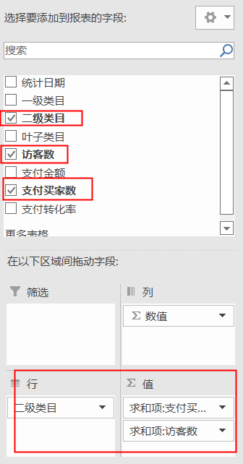
数据透视结果如下：
行标签 | 求和项:支付买家数 | 求和项:访客数 | 求和项:转化率计算 |  |  |  |  | 1.数据透视表设置如左图，只需点选需要的计算对象即可，二级类目、访客数、支付买家数
饼干/膨化 | 116 | 1042 | 0.1113 |  |  |  |  | 2.行字段设置成二级类目；值字段是访客数和支付买家数，注意全部是求和项。
糕点/点心 | 397 | 6848 | 0.0580
牛肉干/猪肉脯/卤味零食 | 49 | 1718 | 0.0285
总计 | 562 | 9608 | 0.058492922565
1.使用数据透视表计算“饼干/膨化”类目的叶子类目访客数和支付买家数之和，只需要选择二级类目、访客数、支付买家数即可，具体插入的数据透视表设置如右图所示。
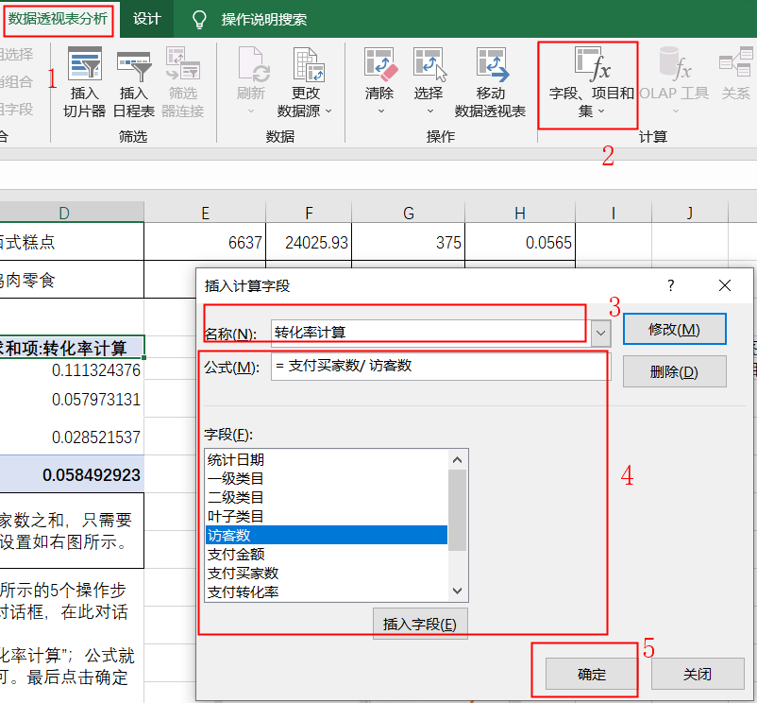
2.使用数据透视表的【字段、项目和集】功能计算支付转化率：如右图所示的5个操作步骤，点击数据透视表字段，选择【分析-字段、项目和集】弹出了插入计算字段的对话框，在此对话框设置计算项的名称和公式； 3.名称自己设置即可，原则是设置的字段不能和原有的字段重复。如设置成【转化率计算】；在公式栏中依据转化率的计算公式插入所需字段，除号自己输入即可，最后点击【确定】。（注意转化率计算前缀是求和项，这个没关系。本步骤操作也可以在数据透视表中直接使用除法计算结果）

4.上图是数据透视表的结果页面，计算结果是11.13%，结果注意题目要求保留的小数位数，本题要求保留四位小数，结果可以是0.1113，百分数就是11.13%，两个都算对。

方法二：使用筛选选择出饼干/膨化类目，使用求和公式计算出访客数和支付买家数。最后使用支付转化率的公式计算出结果，如下图所示：
统计日期 | 一级类目 | 二级类目 | 叶子类目 | 访客数 | 支付金额 | 支付买家数 | 支付转化率
2019-11-01 ～ 2019-11-30 | 零食/坚果/特产 | 饼干/膨化 | 威化饼干 | 39 | 195.70 | 5 | 0.1282
2019-11-01 ～ 2019-11-30 | 零食/坚果/特产 | 饼干/膨化 | 曲奇饼干 | 582 | 2149.64 | 49 | 0.0842
2019-11-01 ～ 2019-11-30 | 零食/坚果/特产 | 饼干/膨化 | 膨化食品 | 421 | 1800.25 | 62 | 0.1473
 |  |  |  | 1042 |  | 116 | 0.1113

